订单交期评审流程
返回
1、表单画面只需体现以下内容：

2、签核流程
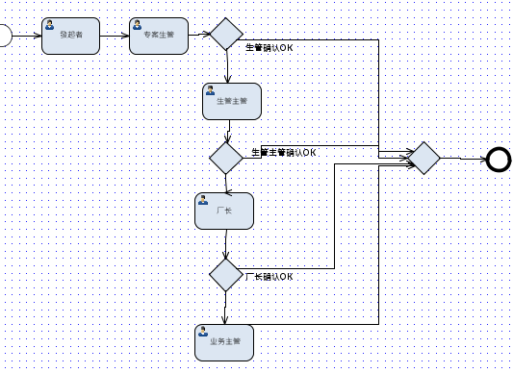

3、交期调整格式：
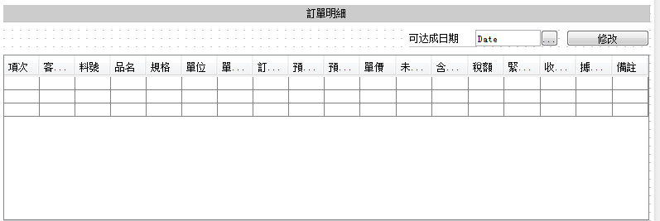

4、表单增加：

5、逾期设置，可通知当前审批人及其主管；

预先订单申请审批
返回
1、表单设计
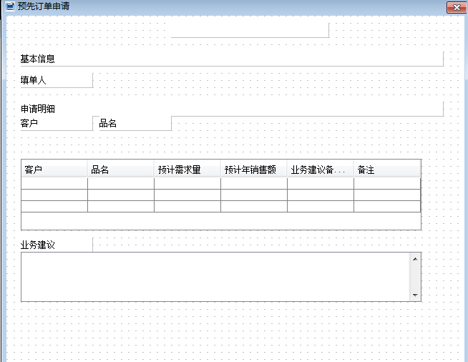

2、签核流程
发起人(业务员)—业务主管—总经理—End

客户抱怨处理流程
返回
1、表单设计：
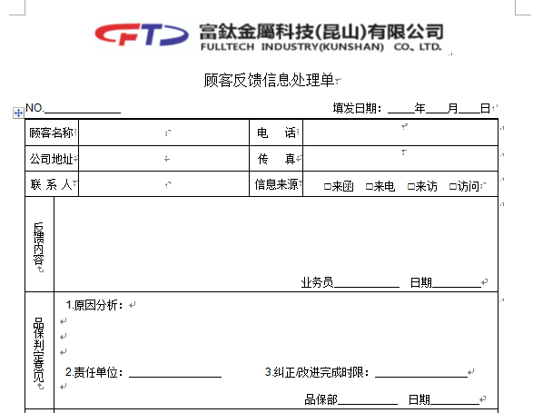

 | 发起人

 | 专案QE

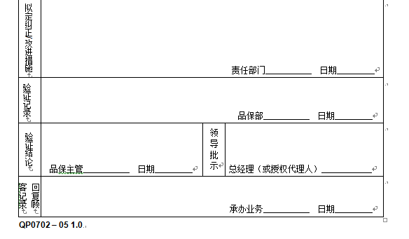

 | 品保课长 | 品保副总

 | 发起人

2、签核流程：
发起人（品保、业务）—直属主管—专案QE—勾选评审单位审批—专案QE填写原因对策—品保部课长—品保副总—发起人确认—End

评审单位有：工程、品质、业务、生管、采购、生产、仓库、模具
3、评审单位在签核意见中填写意见；
4、打印作为内部使用，客户再确认是否需要另外设计；

新样制作流程
返回
1、纯BPM，表单设计：
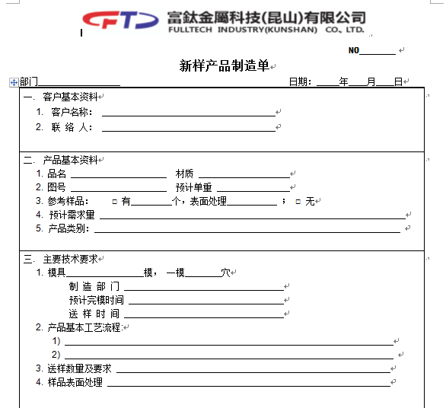

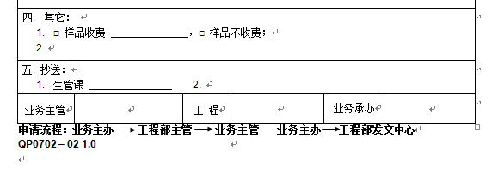

2、表单单号：FT-XY-YYYYMMDD-XX(2位流水)
3、签核流程：
发起人(业务员)—工程主管—业务主管—通知工程文员（霍文娟）—存入数据库—End
业务员选择工程主管：吴文益、吴文清、黄国斌
4、打印作为内部使用，客户再确认是否需要另外设计；

工程变更申请流程
返回
1、走BPM流程，表单设计：
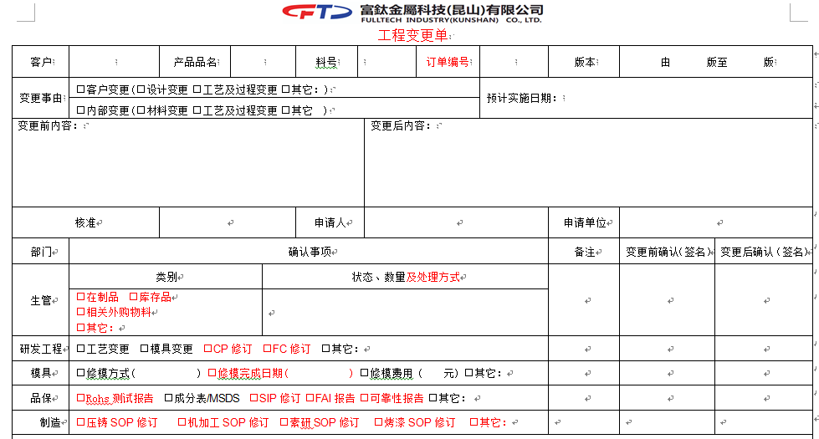

2、签核流程：
发起人(业务员)—业务主管—生管—专案工程师—勾选部门—工程主管—发起人（业务员）—勾选部门二次会签审批—存入数据库—End
业务员选择工程主管：吴文益、吴文清、黄国斌
3、业务员选择是否需要生管审批；
4、专案工程师勾选模具、品保、制造是否需要审批，且选择一位具体审批人；
5、工艺及过程变更在T100直接作业，
6、在BMP表單,[變更前確認]要循序---表示知道需求提計畫, [變更後確認]要相關人員加簽,不論順序,表示真正完成
7、打印作为内部使用，客户再确认是否需要另外设计；

工程-料件承认作业流程
返回
1、一期走BPM，表单以附件形式（Excel/word）上传，二期考虑将内容做到表单上：
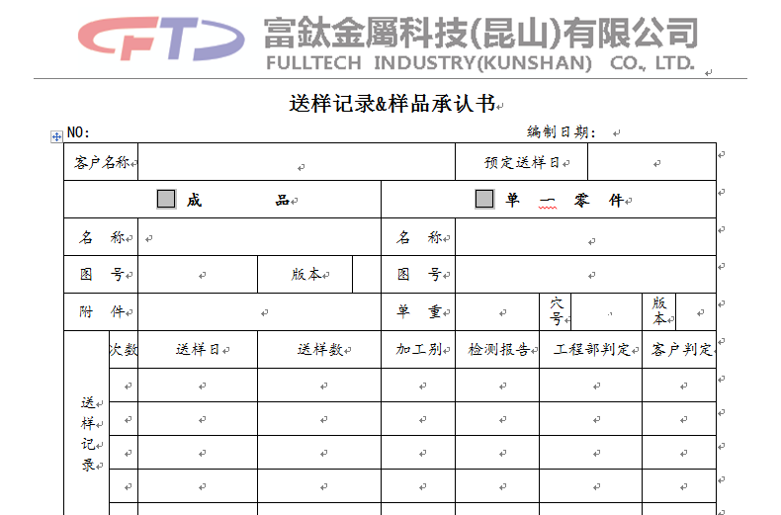

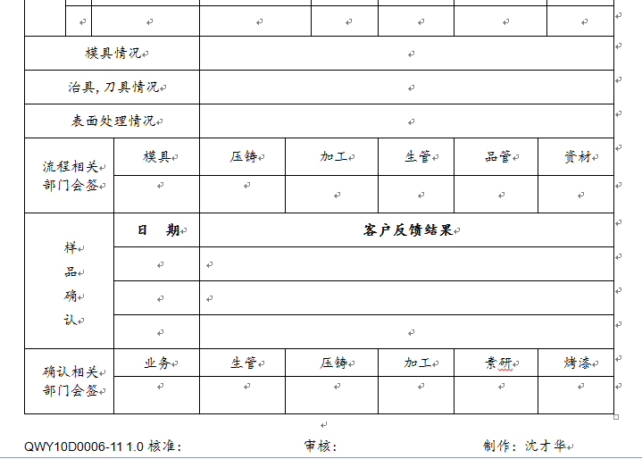

2、签核流程
发起人（工程）——勾选部门会签——发起人（工程，线下作业）——勾选（确认相关部门会签）——End
3、勾选部门审批人为预设部门主管；

请购作业流程（非BOM无料号）
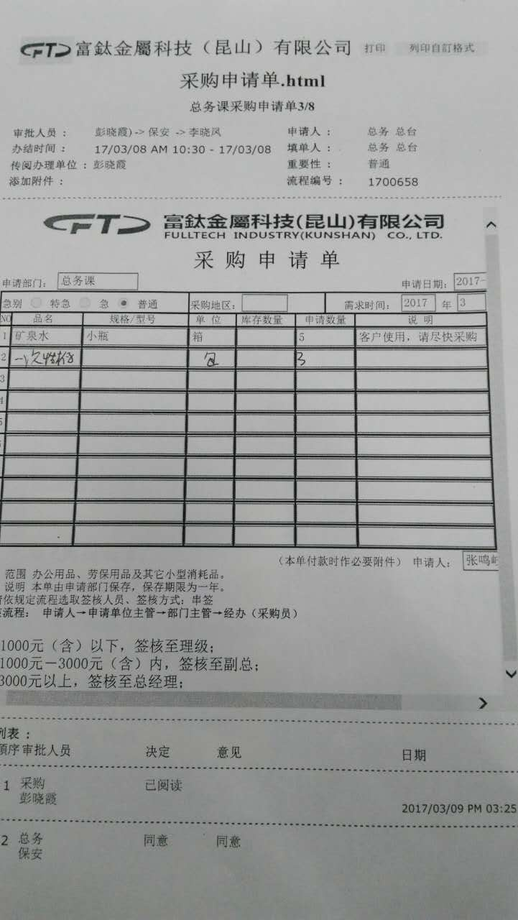
返回
1、T100发起，单别待庞顾问确认，表单设计使用模板apmt400；
2、签核流程：
发起人—部门主管—回传T100—End
部门主管可加签至上级领导；
签核流程为初步方案；

工艺委外申请流程
返回
1、BPM表单设计：
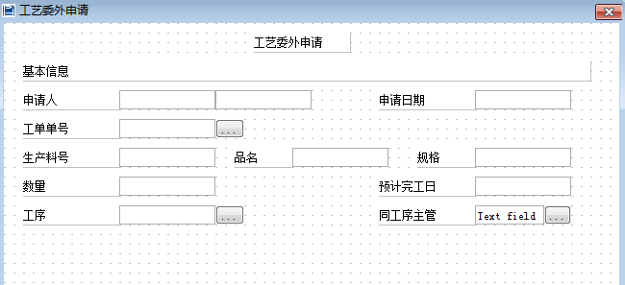

2、主要字段：工单单号、产品料号、品名、规格、工序、数量、工单预计完工日、申请日期
3、签核流程：
发起人（生管）—同工序车间主管—生管主管—品保主管—工程主管—制造部主管（厂长）—采购主管—采购员(李)—End
4、标题改为工单工艺委外申请流程
5、工单单号开窗带出料号、品名、规格、数量、预计完工日；
6、工序开窗带出此工单上的工序；

工单制程变更流程
返回
1、签核流程：
发起人（车间主管）—品保主管—工程主管—采购主管—专案生管—生管主管—制造部主管—专案生管经办——End
专案生管由车间主管选择；
工程判定是否需要采购审批；
2、走BPM申请，表单设计：
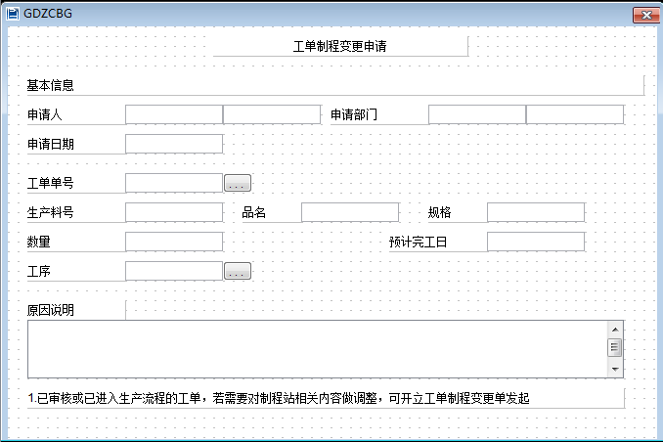

3、选取工单号，带出生产料号、品名、规格、数量、预计完工日；工序开窗选择当前工单所有工序；

工艺变更申请流程（委外专用）
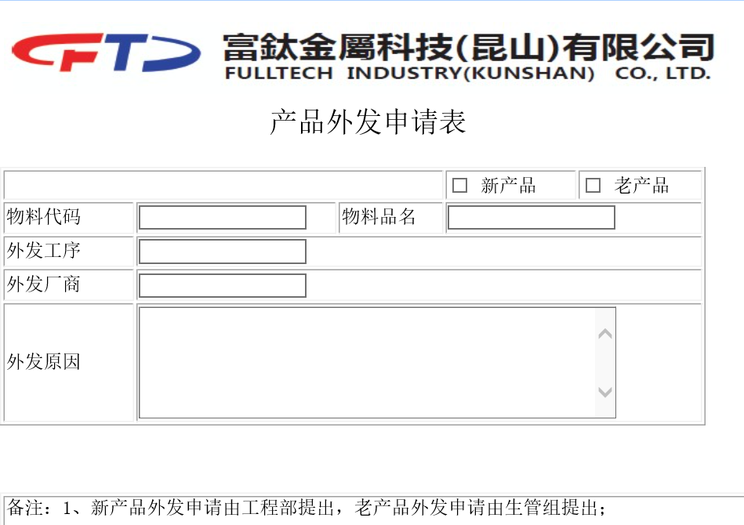
返回
1、BPM流程表单设计：

1、签核流程：
发起人（生管）—同工序车间主管—生管主管—品保主管—工程主管—采购主管—制造部主管（厂长）—工程经办—End
生管选择工程经办人员
2、表单增加工程经办人员选择框；
3、物品料号、品名开窗选择T100料件；

订单交期变更通知单
返回
1、走BPM申请，表单设计：
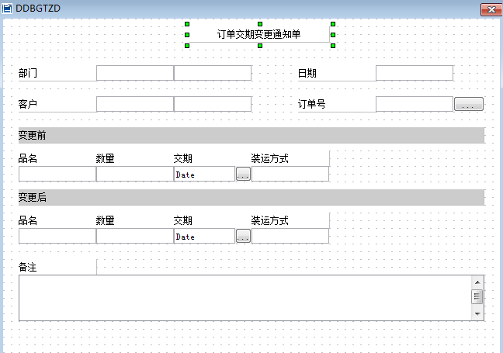

2、签核流程：
发起人（生管）——生管主管——制造部主管——业务主办——业务主管——End
3、主要用途是生管向业务提出变更交期；
4、订单号开窗带出订单信息；

工单交期变更通知单
返回
1、走BPM申请，表单设计：
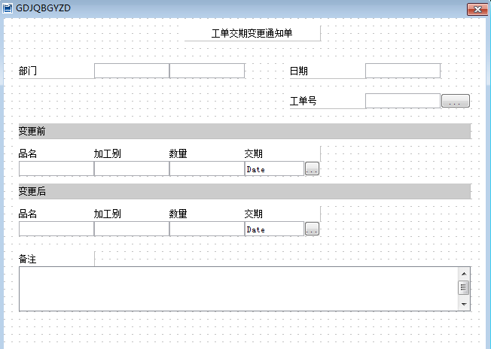

2、签核流程：
发起人(车间主管)—专案生管—生管主管—制造主管—专案生管经办—End
3、主要用途是内部车间提出变更交期申请；
4、工单号开窗带出工单信息

工单超领申请单
返回
1、T100提交，asft312，
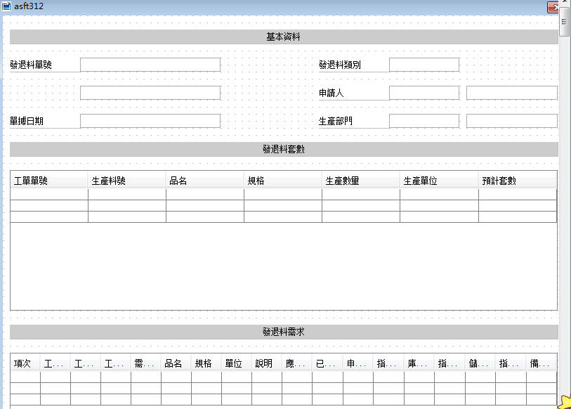

2、签核流程：
发起人（车间现场）—车间主管—制造部主管—通知资材部、采购部—回传T100—End

质量检验异常申请流程
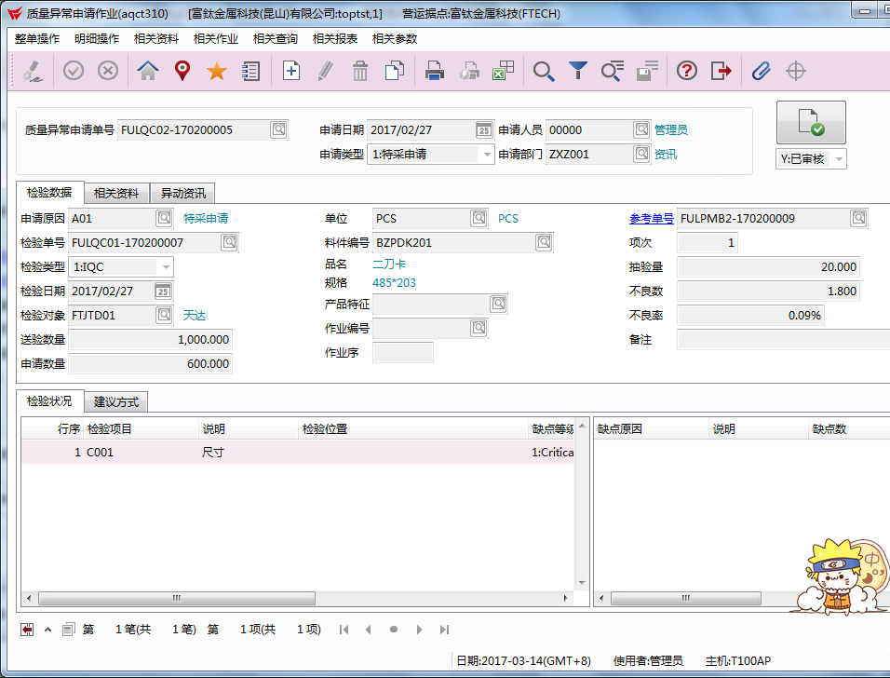
返回
1、T100送签，aqct310，目前现有表单模板；
2、申请类型：特采、返工、报废
特采： | 发起人—QE工程师—勾选评审单位审批—制造部主管（厂长）—品保部课长—回传T100—End
需求发起单位：生管、采购、业务、生产；
评审单位有：工程、品质、业务、生管、采购、生产

返工： | 发起人—QE工程师—勾选评审单位审批—生管主管勾选返工单位—制造部主管（厂长）—返工单位—品保部课长—回传T100—End
需求发起单位：生管、采购、业务、生产、仓库；
评审单位有：工程、品质、业务、生管、采购、生产
返工单位即生产单位；

报废： | 发起人—QE工程师—勾选评审单位审批—制造部主管（厂长）—品保部课长—回传T100—End
需求发起单位：生产、仓库；
评审单位有：工程、品质、业务、生管、采购、生产
3、表单设计以T100样式为参照：

制造资源归还流程
返回
1、表单参照amrt250设计:
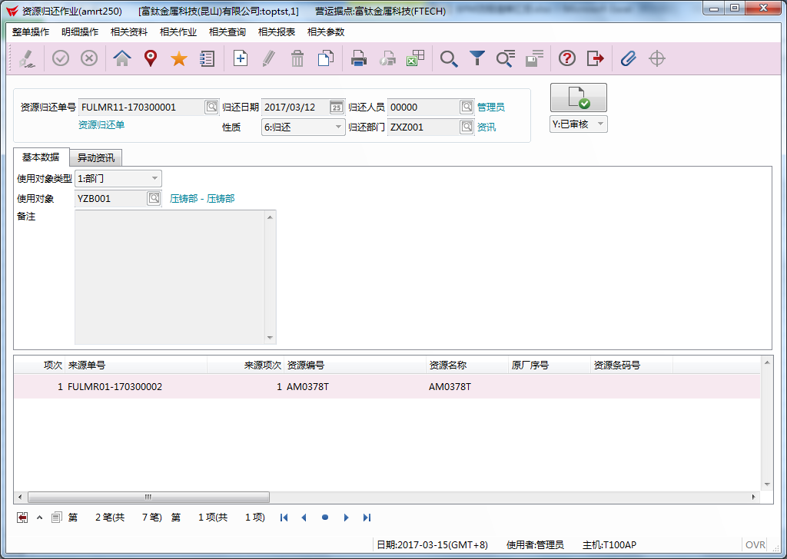

2、签核流程：
发起（压铸）—工程、品保会签—模具主管—回传T100—End

1
返回

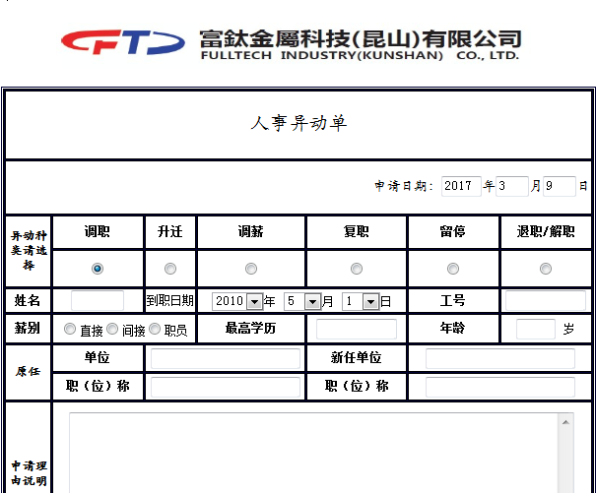

表单：
1最高学历：小学、初中、高中、高职、大专、本科、硕士
2除薪酬部分其它必填
3人事部门填写薪酬
4复职、退职、解职去掉
5流程按新职等走，表单新职等必填，若填单人不清楚则查看公司文件或问询人事；

流程：
调职： | 一职等、二职等 发起人——原部门直属主管——签核到课长级——新部门主管——签核到经理级主管——人事主管——人事专员经办——End
 | 二职等以上 发起人——原部门直属主管——签核到课长级——新部门主管——签核到总经理级——人事主管——人事专员经办——End

升迁： | 一职等、二职等(作业员、刀管员、课类仓管、设备保全、课类巡检) |  |  | 同调职 一职等、二职等
 | 三职等-十三职等 |  | 同调职 二职等以上
 | 十四职等及以上 |  | 总经理后加签到董事会顾问
调薪、留停： |  | 同调职 二职等以上

2
返回
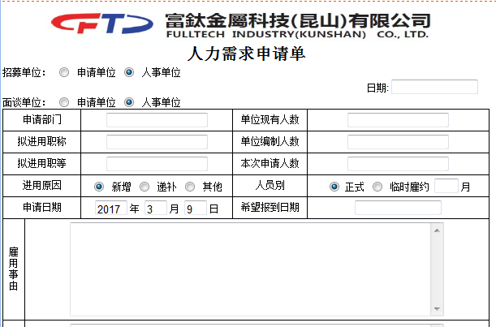

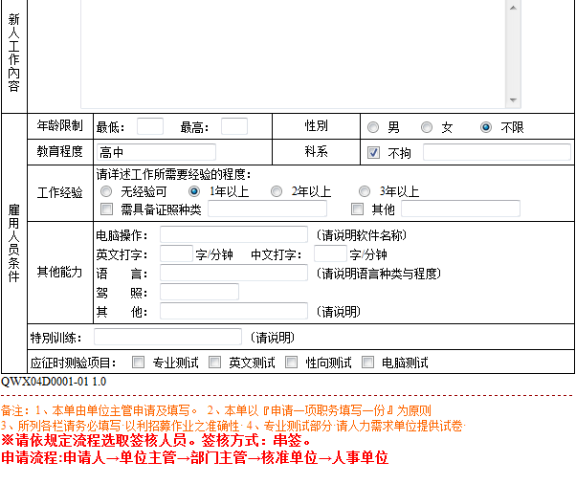

表单：

流程：
发起人——直属主管——签核到总经理——人事主管——人事专员——End

3
返回
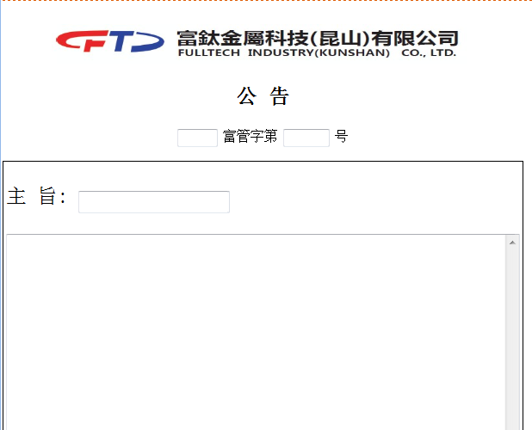

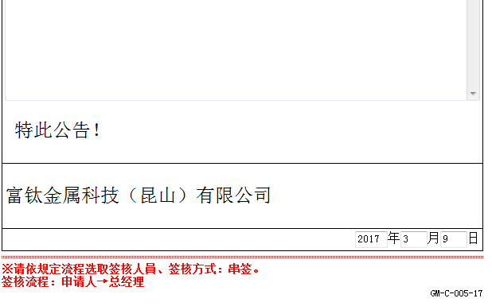

表单：
1、目前均走纸质直接给到总经理审核，审核通过后由人事主管发送公告通知；新系统也参照此方式，只需制作一个通知全公司的公告表单；
2、总经理已签核公告作为附件上传；
流程：
发起人（人事主管）—通知全公司—End

4
返回
办公室：

制造：
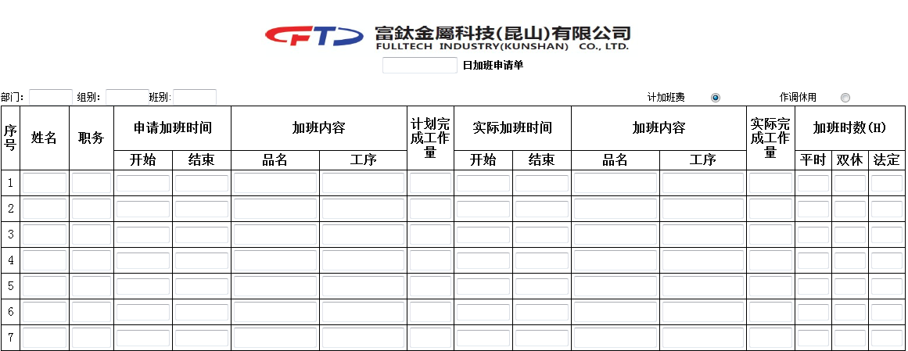

表单：
1按天填写加班申请单
2时间精确到半小时，只能选择00分、30分，以半小时计加班费
3制造的工作量填写数字
4单头增加平时、双休、法定单选框

流程：
办公室： | 发起人——直属主管——发起人填写实际加班时间——直属主管——人事——门卫——end
制造： | 发起人——直属主管——制造部经理——生管主管——发起人填写实际加班时间——直属主管——制造部经理——生管主管——人事——门卫——end

6
返回
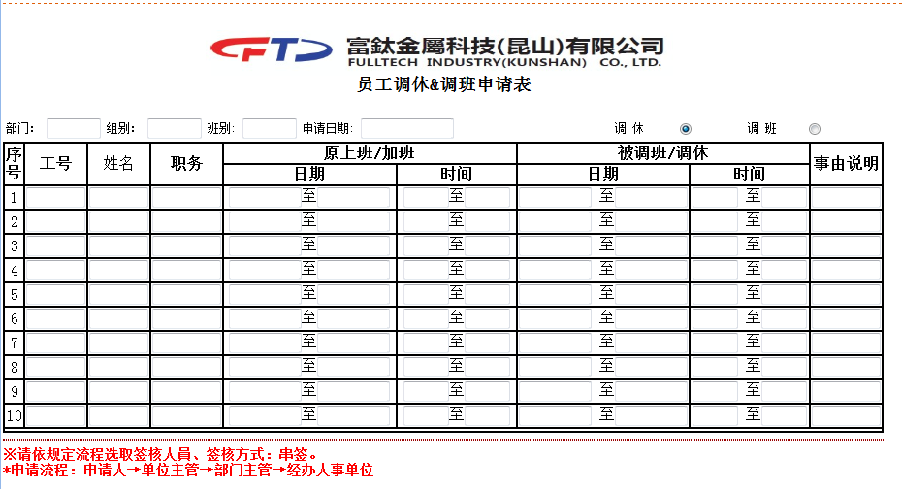

表单：
1时间均以半小时为最小单位
2全部必填

流程：
发起人——直属主管——人事专员——End

7
返回
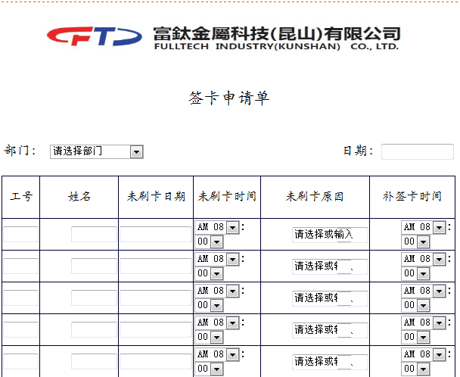

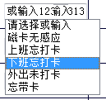
表单：
1未刷卡原因：

流程：
发起人——直属主管——门卫——人事专员——End

8
返回
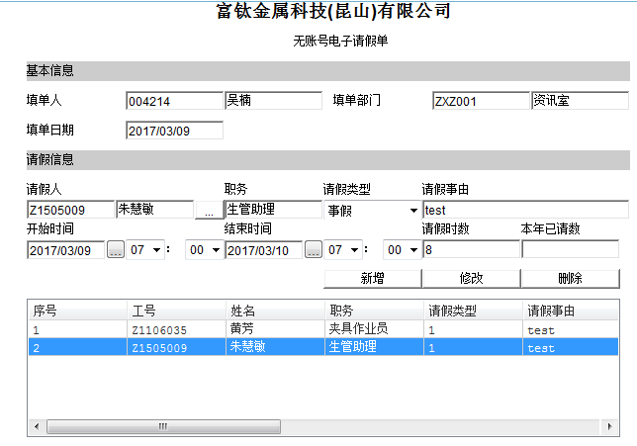

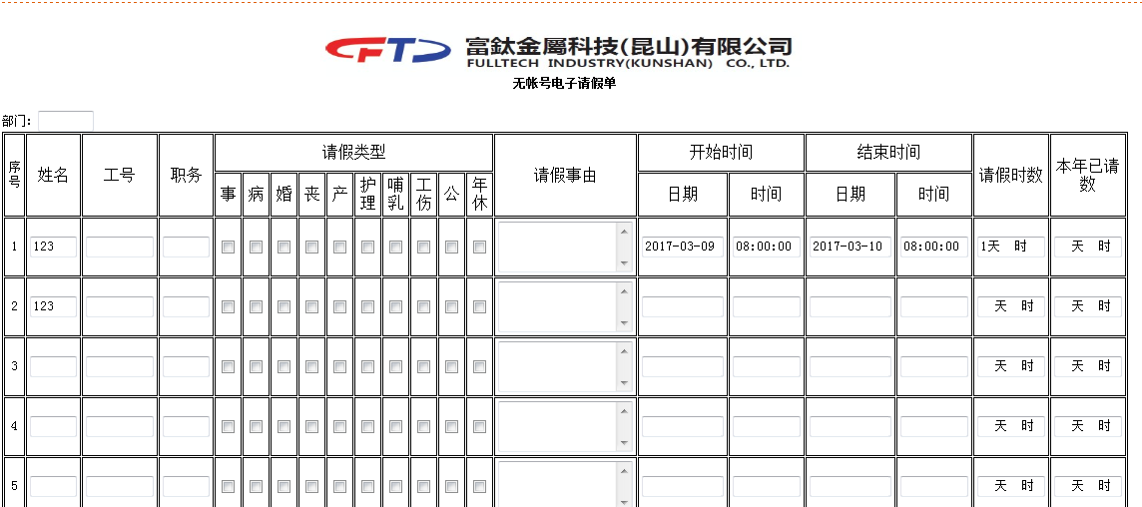

表单：
1实现请假时数自动计算，统一小时为单位；
2从每年1/1日起累计请假时数，自动带出到本年已请数；
3由于流程需要，请假时数在一个量级的填一张单子；
4单头增加请假人职级：普通作业员、班组长/办公室人员、课级干部(含储干)、经(副)理级含以上
5周末不计入请假时间

流程：
工伤假都签到总经理： | 发起人——直属主管——行政黄经理——人事主管——签核到总经理级——人事专员——End

普通作业员：
10天（含以下） | 发起人——直属主管——人事专员——End
10天（不含以上） | 发起人——直属主管——签核到经理级——人事专员——End

班组长/办公室人员：
3天（含以下） | 发起人——直属主管——人事专员——End
3天（不含以上） | 发起人——直属主管——签核到经理级——人事专员——End

课级干部(含储干)：
<=3天 | 发起人——直属主管——签核到经理级——人事主管——人事专员——End
>3 <=21天 | 发起人——直属主管——签核到总经理级——人事主管——人事专员——End
>21天 | 发起人——直属主管——签核到总经理级——董事会——人事主管——人事专员——End

经(副)理级含以上：
10天（含以下） | 发起人——直属主管——签核到总经理级——人事主管——人事专员——End
10天（不含以上） | 发起人——直属主管——签核到总经理级——人事主管——董事会——人事专员——End

9
返回

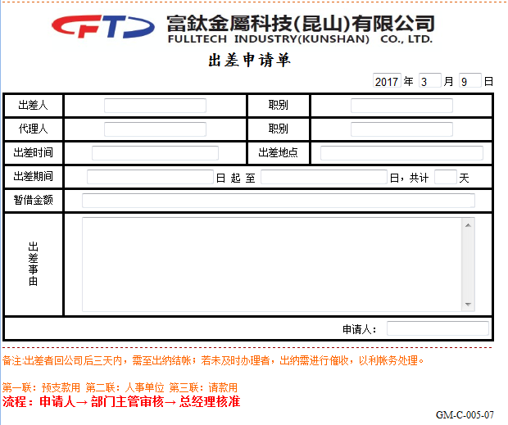

表单：
1出差人、代理人信息：工号姓名职务
2出差时间去掉
3暂借金额必须数字
4均必填
5增加填单人信息
6增加预估费用明细：费用大类、预估金额；
7合计预估金额至暂借金额；
8出差申请单号作为报销单依据；
流程：
发起人——直属主管——签核到总经理——财务主管——人事专员经办——End

10
返回
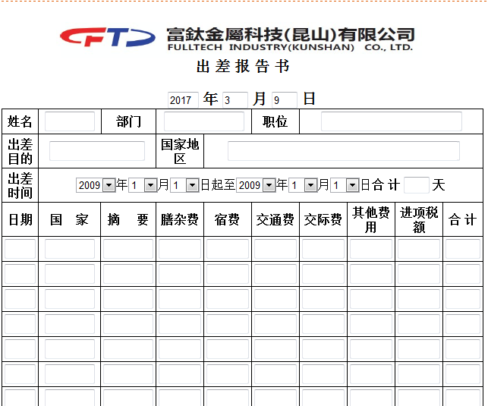

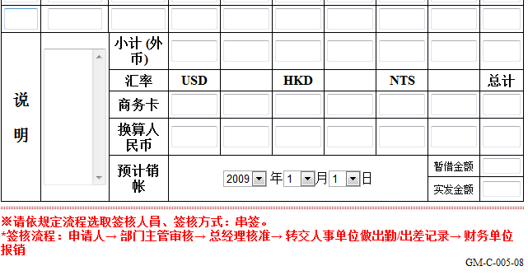

即报销单，待与财务确认表单流程需求
1、以提供的规格书为参照开发；

11
返回
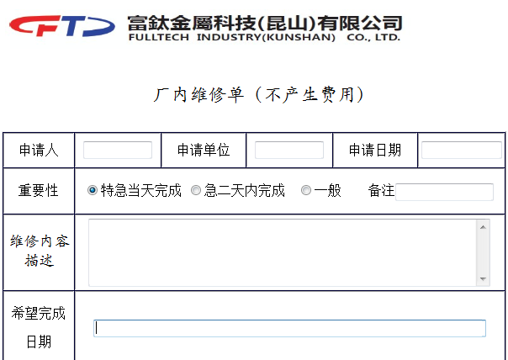

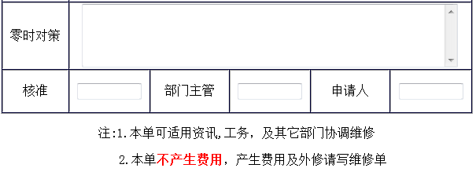

表单
1临时对策的填写人？

流程
发起人——直属主管——
处理人？

12
返回
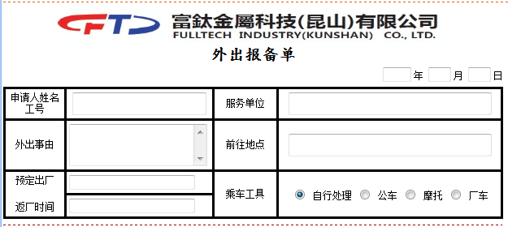

表单：
1理级以上才可填写

流程：
发起人——通知保安——总经理——董事会顾问——财务主管——人事主管——保安——End

13
返回
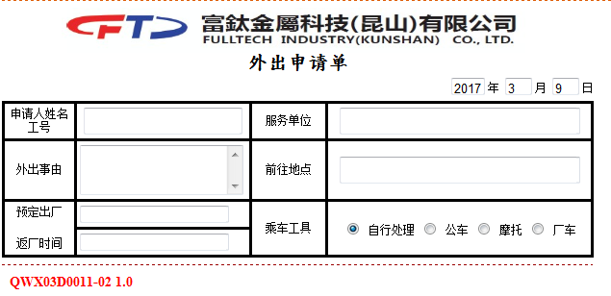

表单：
1课级含以下主管才有权限

流程：
发起人——通知保安——直属主管——人事、财务主管（陈先明、李晓凤）会办——保安——End

14
返回
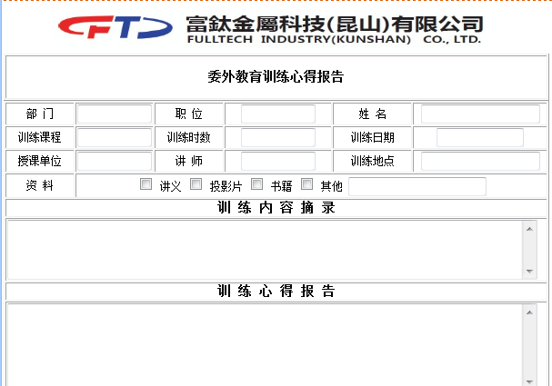

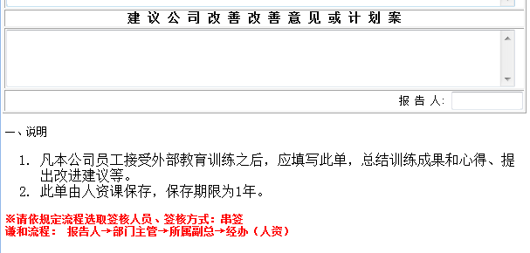

表单：
1第一行调整为员工、部门、职位；

流程：
发起人——直属主管——签核到经理级——人事专员——End

15
返回
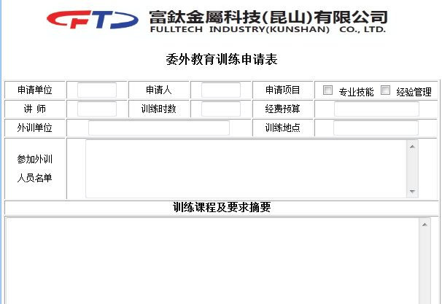

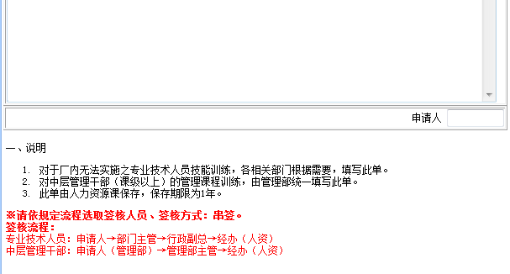

表单：
1参加外训人员名单，多选开窗
2申请项目为单选
3流程已调整为相同

流程：
发起人——直属主管——人事主管——总经理——人事经办——End

16
返回
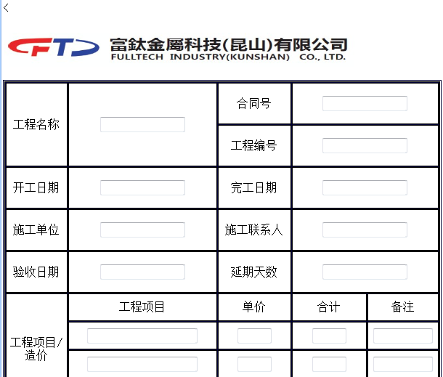

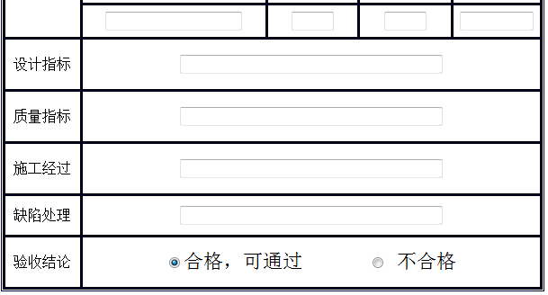

表单

流程

17
返回
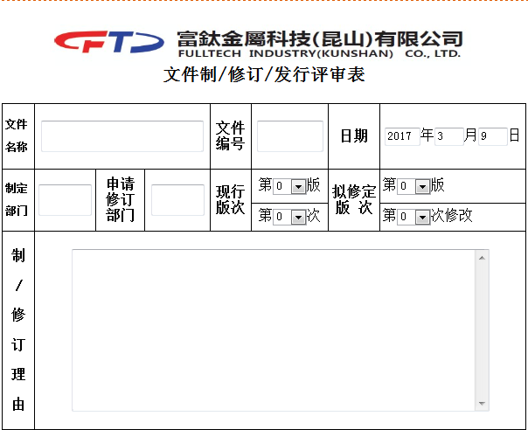

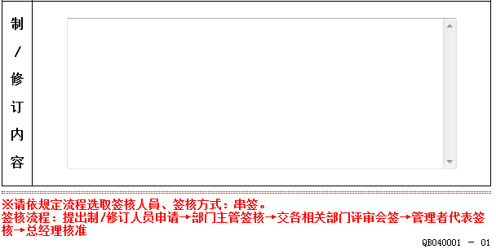

表单
1版本、次均为整数
2自动带出日期

流程
发起人——直属主管——相关部门会签？——管理者代表——总经理——End

18
返回
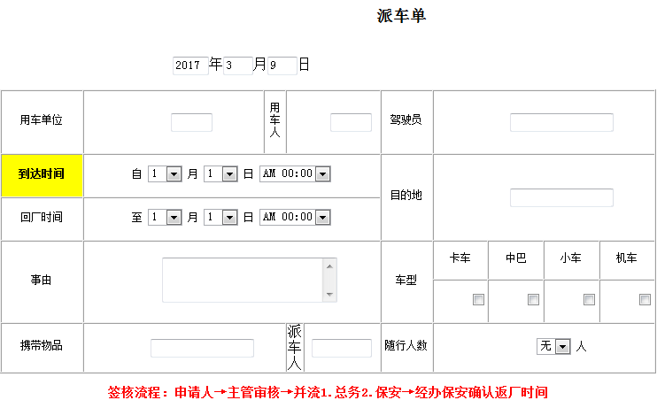

表单：
1、届时评估用车模块；
2、表单上需要增加费用栏位，能在报表中按部门、周期（周月年、期间）统计；

流程：
发起人——直属主管——人事主管——保安——End

19
返回
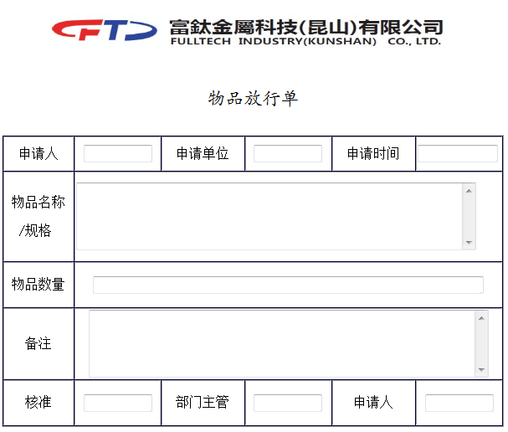

表单：

流程：

20
返回
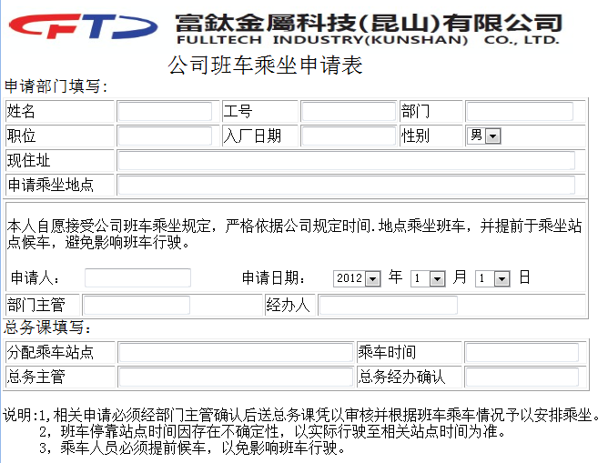

表单：

流程：
发起人——直属主管——总务（周队长）——保安——End

21
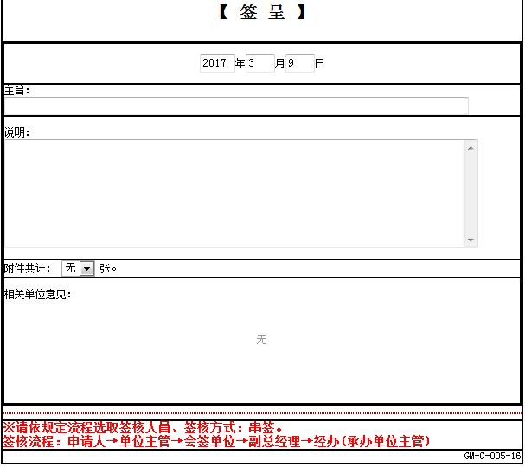
返回

22
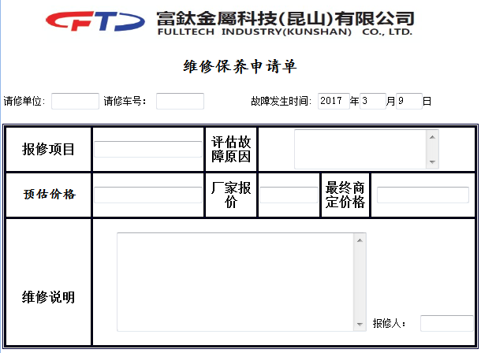
返回

23
返回




表单

流程
发起人——代理人——人事主管——总经理——顾问——采购购买机票——总务——End

24
返回


1、单人申请，去掉性别；
2、门禁位置用多选；
3、开通原因放一个，大文本；
4、签核流程：
发起人—直属主管—管理部经理—资讯经办—End

25

返回

26
返回


会议室预订
1、以半小时为最小单位；
2、预订人姓名预设为申请人，可以开窗调整；
3、客户名称及人数为文本；
4、订单选项分一楼午餐一楼晚餐四楼午餐四楼晚餐，勾选时填人数；
5、水果数量、饮用水数量

